Sheet1
第一页数据
舆情声量
2.1-3.3，累计监测瑞虎7声量120522条，竞品组中排名第一（长安CS55PLUS第二，新博越第三，长安X5PLUS第四）；
累计监测瑞虎7曝光量29534.66万，竞品组中排名第一（长安CS55PLUS第四，新博越第二，长安X5PLUS第三）

声量均值对比
瑞虎7 | 3888
长安CS55PLUS | 1222
新博越 | 1039
长安X5PLUS | 328
博越 | 8784

声量走势概况
列1 | 瑞虎7 | 长安CS55PLUS | 新博越 | 长安X5PLUS
2026-02-01 | 4986 | 1206 | 1162 | 281 | 1
2026-02-02 | 5448 | 1024 | 1340 | 361 | 2
2026-02-03 | 5685 | 1161 | 1325 | 363 | 3
2026-02-04 | 4921 | 1257 | 1794 | 346 | 4
2026-02-05 | 4522 | 1197 | 1421 | 283 | 5
2026-02-06 | 4562 | 1373 | 1683 | 440 | 6
2026-02-07 | 4701 | 1296 | 1064 | 374 | 7
2026-02-08 | 4276 | 1039 | 1049 | 308 | 8
2026-02-09 | 4412 | 1159 | 1569 | 291 | 9
2026-02-10 | 4410 | 1276 | 1311 | 327 | 10
2026-02-11 | 4619 | 1258 | 1404 | 293 | 11
2026-02-12 | 4408 | 1180 | 1281 | 934 | 12
2026-02-13 | 5023 | 1415 | 1303 | 451 | 13
2026-02-14 | 5622 | 1430 | 929 | 373 | 14
2026-02-15 | 2916 | 1601 | 699 | 295 | 15
2026-02-16 | 1831 | 851 | 353 | 219 | 16
2026-02-17 | 1589 | 268 | 56 | 150 | 17
2026-02-18 | 1810 | 978 | 395 | 248 | 18
2026-02-19 | 1417 | 1101 | 529 | 244 | 19
2026-02-20 | 1839 | 1258 | 483 | 256 | 20
2026-02-21 | 1873 | 1292 | 479 | 199 | 21
2026-02-22 | 2086 | 1290 | 545 | 233 | 22
2026-02-23 | 3104 | 1342 | 606 | 290 | 23
2026-02-24 | 5323 | 1389 | 1249 | 284 | 24
2026-02-25 | 4361 | 1472 | 1181 | 356 | 25
2026-02-26 | 4324 | 1510 | 1478 | 380 | 26
2026-02-27 | 3847 | 1565 | 1225 | 443 | 27
2026-02-28 | 3326 | 1382 | 1321 | 303 | 28
2026-03-01 | 3382 | 1032 | 795 | 303 | 29
2026-03-02 | 4818 | 1446 | 1176 | 300 | 30
2026-03-03 | 5081 | 838 | 1003 | 253 | 31

 | 120522 | 37886 | 32208 | 10181
 | 3887.8064516 | 1222.1290323 | 1038.9677419 | 328.41935484

曝光量均值对比
瑞虎7 | 953
长安CS55PLUS | 74
新博越 | 394
长安X5PLUS | 126
博越 | 4494

曝光量走势概况
列1 | 瑞虎7 | 长安CS55PLUS | 新博越 | 长安X5PLUS | 博越
2026-02-01 | 433 | 280 | 164 | 82 | 4068
2026-02-02 | 510 | 47 | 377 | 45 | 3527
2026-02-03 | 876 | 57 | 264 | 24 | 4160
2026-02-04 | 441 | 48 | 334 | 40 | 3512
2026-02-05 | 463 | 60 | 412 | 35 | 3922
2026-02-06 | 482 | 62 | 346 | 92 | 3443
2026-02-07 | 578 | 72 | 168 | 49 | 1840
2026-02-08 | 454 | 36 | 162 | 28 | 1678
2026-02-09 | 670 | 145 | 618 | 81 | 6380
2026-02-10 | 842 | 38 | 3624 | 310 | 3101
2026-02-11 | 2104 | 30 | 639 | 66 | 3200
2026-02-12 | 2474 | 124 | 480 | 1457 | 26161
2026-02-13 | 3377 | 203 | 581 | 74 | 11378
2026-02-14 | 2131 | 45 | 657 | 98 | 3422
2026-02-15 | 1171 | 93 | 189 | 98 | 2507
2026-02-16 | 1139 | 63 | 319 | 85 | 1574
2026-02-17 | 1140 | 7 | 7 | 11 | 1332
2026-02-18 | 237 | 13 | 59 | 34 | 671
2026-02-19 | 174 | 90 | 234 | 97 | 1038
2026-02-20 | 265 | 42 | 78 | 153 | 4349
2026-02-21 | 484 | 66 | 178 | 67 | 1360
2026-02-22 | 295 | 94 | 171 | 153 | 1433
2026-02-23 | 423 | 97 | 415 | 167 | 1593
2026-02-24 | 498 | 178 | 214 | 145 | 2453
2026-02-25 | 465 | 59 | 287 | 78 | 4428
2026-02-26 | 412 | 49 | 217 | 45 | 2761
2026-02-27 | 223 | 19 | 151 | 75 | 8699
2026-02-28 | 200 | 37 | 165 | 77 | 3343
2026-03-01 | 300 | 71 | 139 | 48 | 6592
2026-03-02 | 4170 | 44 | 162 | 38 | 7956
2026-03-03 | 2104 | 33 | 409 | 66 | 7445

 | 29535 | 2299 | 12219 | 3920 | 139324
 | 953 | 74 | 394 | 126 | 4494

第二页数据

瑞虎7-指数分析

核心平台指数峰值主要为产品讨论，百度、抖音平台趋势较平稳，微信、头条出现明显波动
核心平台指数中，百度、微信、抖音、头条均值及峰值均排名第二

百度资讯指数
环比下降9.3%，峰值12094，均值及峰值均排名第二
微信指数
峰值3482566，均值及峰值均排名第二
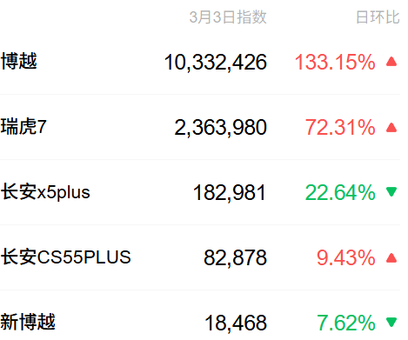
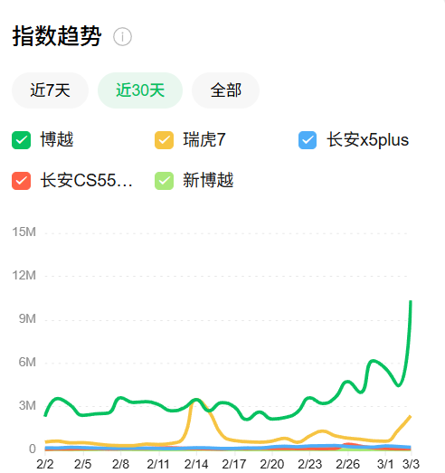
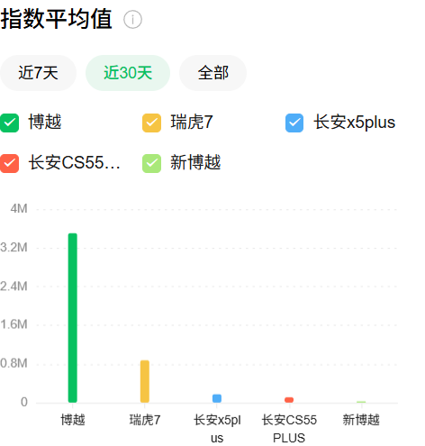

抖音综合指数
环比上升4.18%，峰值8826，均值及峰值均排名第二
头条综合指数
环比下降7.65%，峰值3496，均值及峰值均排名第二

刷到这条视频的一个也跑不了 #新一代家用SUV首选 #博越十年热爱加冕 #抽象主播 #吉利汽车 #破防就在一瞬间 全新博越十万元以内国产燃油SUV销冠
新销冠的魄力？十几万的增程配375km纯电续航，还买啥纯电车
燃油车没人买？吉利燃油四天王1月销量杀疯了，个个都是狠角色 #吉利汽车 #吉利帝豪 #吉利博越L #吉利星越L #燃油车
2026款吉利博越，部分优化和升级，动力总成不变、但依旧能打。
12万级SUV新花样！体验瑞虎7L，这滑移屏有点东西！

长安CS55plus 老伙计！每天坚持陪我上下班的也就只有你 #长安汽车 #抖音玩法合伙人计划
瑞虎7系列新晋成员瑞虎7L亮相官网，值得期待 #瑞虎7 #瑞虎7L #奇瑞瑞虎 #奇瑞汽车
瑞虎7与现款车型基本保持一致，整体采用了双色内饰搭配
5-8万最适合买的SUV #哈弗h6 #瑞虎7 #缤越 #SUV

全新博越灰色交车#2026吉利中国年 #汽车人共创计划 #全新博越

数据周期：2025年2月1日-3月3日

第三页数据
词云图

正面观点

正面观点



负面观点
负面观点



瑞虎7
瑞虎7L

